Rozdělení_objednávka_2025
Příloha 2
Název produktu | Ilustrační fotka | Počet kusů | Poznámka | Odkaz na podobný produk, například.
Nabíjecí kabel | 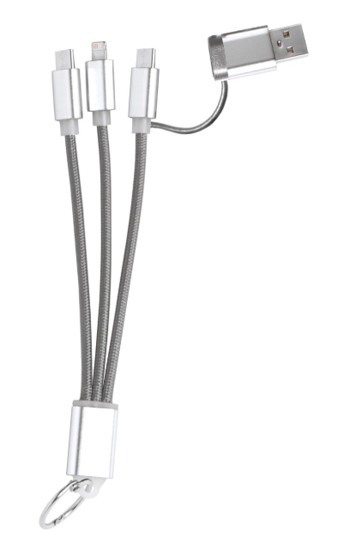 | 250 | Univerzální nabíjecí kabel s konektory Micro USB (Android), USB-C a lightning (iPhone). Základní logo EOSC CZ (ideálně barevná, případně dle možností tisku černá/bílá) | https://www.inetprint.cz/rashort-usb-nabijeci-kabel-s-priveskem-na-klice-seda-ap722111
Obal na notebook | 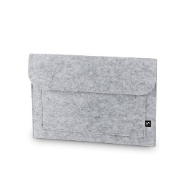 | 250 | Taška na notebook z recyklované plsti (100% rPET) s 1 hlavní přihrádkou na notebook do 14". Přední kapsa se zapínáním na suchý zip. 370 x 260 mm. Potisk: Základní logo EOSC CZ (barevně) uprostřed na kapse + logolink MŠMT a EU vlevo dole (černá/bílá podle podkladu) | https://www.gadapro.cz/cs/felpy-sleeve--taska-na-notebook-z-recyklovane-plsti-100-rpet--svetle-seda---PP99582.2
Zápisník | 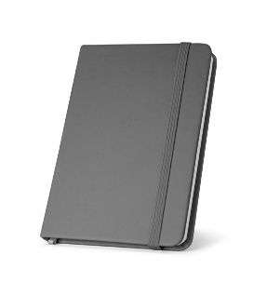 | 300 | Poznámkový blok A5 se krytem z PU, 160 čistými stranami (70 g/m²) 100% recyklovaný, záložkou ve formě stuhy a gumičkou. 140 x 210 mm.Potisk: Základní logo EOSC CZ uprostřed (barevně) + logolink MŠMT a EU vlevo dole (černá/bílá podle podkladu) | https://www.gadapro.cz/cs/hemingway--poznamkovy-blok-a5-z-pu-s-hladkymi-listy--seda---PP17059.3
Zápisník s kapsou | 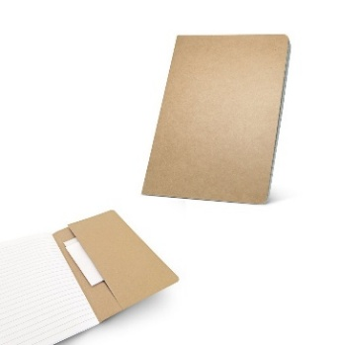 | 400 | Poznámkový blok A5 s 80 linkovanými stranami (70 g/m²), vyrobeno ze 100% recyklovaného papíru, a deskami vyrobeno ze 100% recyklovaného papíru s vnitřní kapsou. 144 x 210 mm. Potisk: Základní logo EOSC CZ uprostřed barevně + logolink MŠMT a EU vlevo dole (černá/bílá podle podkladu) | https://www.gadapro.cz/cs/kostova--zapisnik-a5-s-linkovanymi-listy---PP17444
Klíčenka obyč | 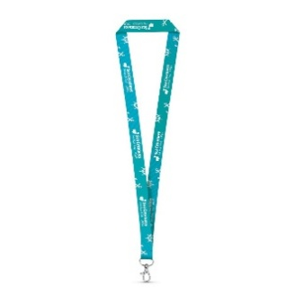 | 1000 | Polyesterová sublimační šňůrka 20 x 480 mm s karabinou. Základní logo EOSC CZ tisk po 1 straně, dle barevnosti podkladu barevně/bílé. | https://www.gadapro.cz/cs/brighton--polyesterova-sublimacni-snurka---PP36291
Propiska |  | 600 | Hliníková propiska se stříbrnými doplňky a měkkým pogumovaným soft povrchem v černé barvě. Modře píšící. Základní logo EOSC CZ (barevně/černé) | https://www.gadapro.cz/cs/siona-soft--metal-ballpoint-pen--cerna---PP43323.2
Propiska z recyklovaného materiálu |  | 600 | Kuličkové pero z pšeničného slaměného vlákna a ABS s otočným mechanismem a metalickým klipem. ČERNÁ náplň. ø8 x 126 mm. Potisk: Základní logo EOSC CZ (barevně/černé) | https://reda.cz/cs/devin--kulickove-pero-s-vlakny-z-psenicne-slamy-a-abs-s-otocnym-mechanismem--svetla-prirodni---PP16012.3
Dárková taška velká | 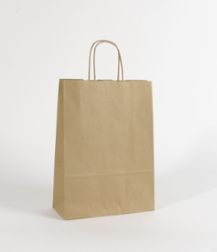 | 300 | Přírodní materiál s potiskem na jednu stranu 18x8x24. Potisk: Základní logo EOSC CZ uprostřed barevně + logolink MŠMT a EU vlevo dole (černá/bílá podle podkladu). Potisk na jedné straně tašky | https://www.inetprint.cz/papirova-taska-natura-eko-4-476559-1301
Lahev sklo |  | 250 | Skleněná láhev s popruhem na uzávěru a barevným neoprenovým krytem. 420 ml. Potisk: Na neoprenu základní logo EOSC CZ uprostřed barevně + logolink MŠMT a EU dole (černé/bílé - dle kontrastu podkladu) | https://gadapro.cool-shop.eu/cz/products/AP781675-77

